1.Genero
Dados Pessoais | Genero | Maioria Feminino e Masculino
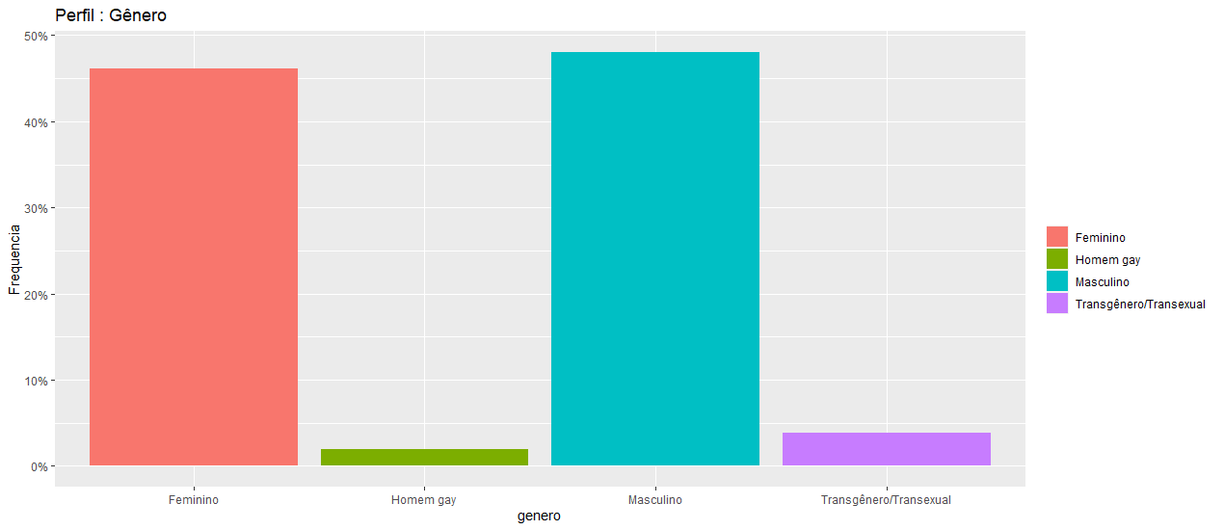
Var1 Freq
1 Feminino 24 | 46%
2 Homem gay 1 | 2%
3 Masculino 25 | 48%
4 Transgênero/Transexual 2 | 4%

1.Idade
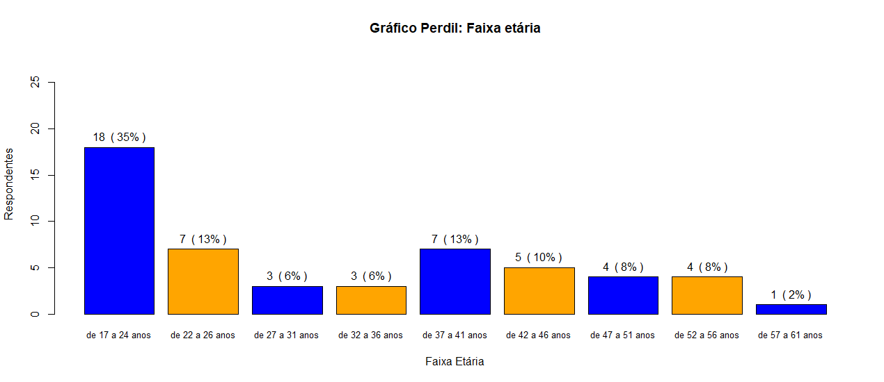
Dados Pessoais | Idade (Faixa Etaria) | Maioria (17 a 24 anos) 35%

1.Sit_conjugal
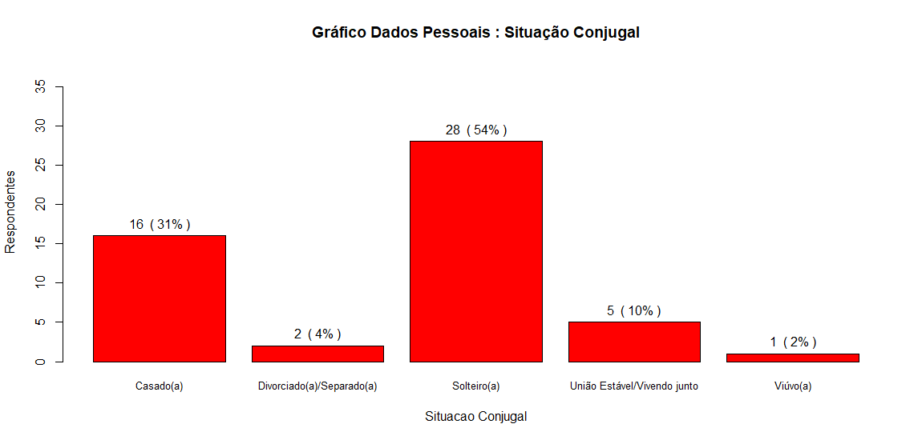
Dados Pessoais | 1.Situacao Conjugal

1.Inst_ensino
Dados Pessoais | 1.Instituicao de Ensino

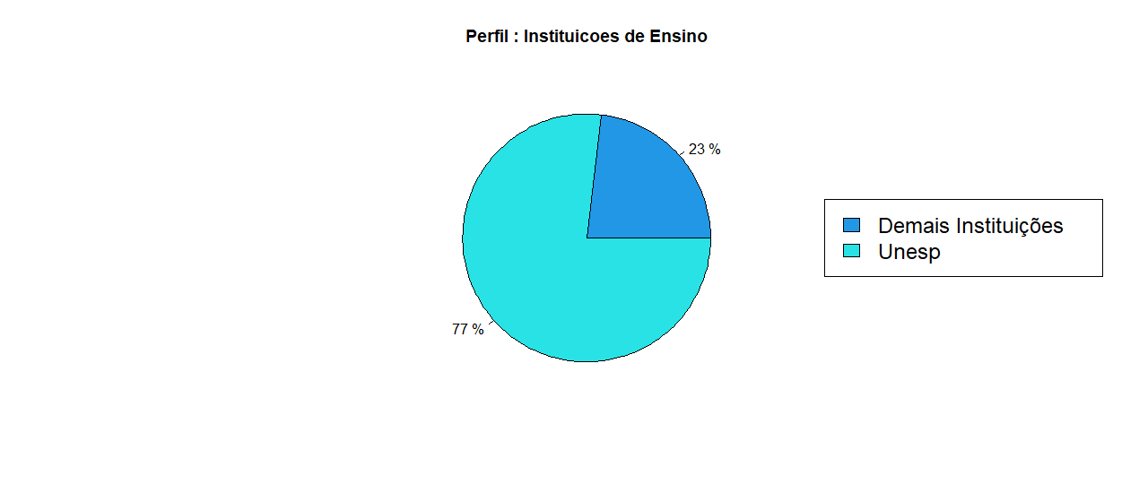
UNESP Bauru | 40 | 77%
Demais | 12 | 23%

